Bénin
 | Bénin - COURBE DE TAUX 21/02/2020

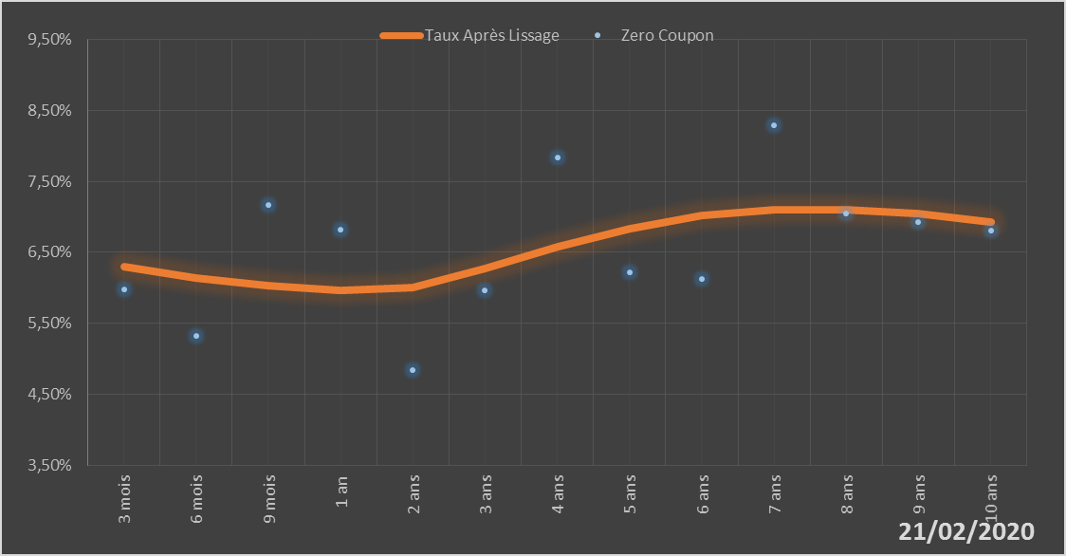
 |  | Maturité | Zero Coupon | Taux Après Lissage
 |  | 3 mois | 5.9724% | 6.2911%
 |  | 6 mois | 5.3251% | 6.1344%
 |  | 9 mois | 7.1610% | 6.0289%
 |  | 1 an | 6.8148% | 5.9658%
 |  | 2 ans | 4.8427% | 6.0012%
 |  | 3 ans | 5.9573% | 6.2667%
 |  | 4 ans | 7.8311% | 6.5756%
 |  | 5 ans | 6.2212% | 6.8369%
 |  | 6 ans | 6.1208% | 7.0141%
 |  | 7 ans | 8.2930% | 7.1006%
 |  | 8 ans | 7.0400% | 7.1044%
 |  | 9 ans | 6.9215% | 7.0398%
 |  | 10 ans | 6.8083% | 6.9224%

2020-02-21
oui

Bénin

